보수월액 변경신청서-4대보험
■ 국민건강보험법 시행규칙 [별지 제27호서식] <개정 2013.9.30.> [시행 2014.1.1.]
■ 국민연금법 시행규칙 [별지 제2호의2서식] <개정 2017. 12. 29.>

 |  |  | [ | √ | ] | 국민연금 사업장가입자 기준소득월액 변경신청서
 |  |  | [ | √ | ] | 국민건강보험 직장가입자 보수월액 변경신청서
 |  |  | [ | √ | ] | 고용ㆍ산재보험 월평균보수 변경신고서

※ 유의사항 및 작성방법은 뒷면을 참고하시기 바라며, 어두운 란은 신청인이 적지 않습니다.
접수번호 |  |  |  |  |  |  |  | 접수일 |  |  |  |  |  |  | 처리기간

사업장 |  | 사업장관리번호 |  |  |  |  | 명칭 |  | 전화번호 |  |  | 팩스번호 |  | 전자우편주소 |  |  | 휴대폰번호
 |  | 4742912345- |  |  |  | 0 | 선우한연어 천안두정점 |  | 070-7836-1641 |  |  | 041-567-7996 |  | idtax@hanmail.net |  |  | 070-7836-1641
 |  | 충청남도 천안시 서북구 오성로 103,6층 두정동

성명 | 주민등록번호 (외국인등록번호 ·국내거소신고번호) |  | 국민연금 (소득이 보건복지부장관이 고시하는 비율 이상 변동된 자만 신청) |  |  |  |  |  | 국민건강보험 |  |  |  |  | 고용보험 및 산재보험 |  |  |  |  | 일자리안정 자금 지원 신청
 |  |  | 현재 기준소득월액 |  |  |  | 변경 후 기준소득월액 | 근로자 동의 (서명 또는 인) | 변경 후 보수월액 | 변경 후 변경 월액 |  |  | 변경사유 | 변경 후 월평균보수 |  |  |  | 변경사유
 |  |  |  |  |  |  |  |  |  |  |  |  |  | 고용보험 |  | 산재보험
 |  |  | 1,800,000 |  |  |  | 1,850,000 |  | 1,850,000 | 2021-08-31 |  |  | 보수인상 | 1,850,000 |  | 1,850,000 |  | 보수인상 | [ ] 예 | [ ] 아니오 |  | #VALUE! | #VALUE! | [√] 예 | [√] 아니오
 |  |  |  |  |  |  |  |  |  | - |  |  |  | - |  | - |  |  | [ ] 예 | [ ] 아니오 |  | #VALUE! | #VALUE! | [√] 예 | [√] 아니오
 |  |  |  |  |  |  |  |  |  | - |  |  |  | - |  | - |  |  | [ ] 예 | [ ] 아니오 |  | #VALUE! | #VALUE! | [√] 예 | [√] 아니오
 |  |  |  |  |  |  |  |  |  | - |  |  |  | - |  | - |  |  | [ ] 예 | [ ] 아니오 |  | #VALUE! | #VALUE! | [√] 예 | [√] 아니오
「국민연금법 시행령」 제9조제5항 및 같은 법 시행규칙 제2조제1항제3호,「국민건강보험법 시행령」 제36조제2항 및 같은 법 시행규칙 제41조,「고용보험 및 산업재해보상보
험의 보험료징수 등에 관한 법률」제16조의3제4항 및 같은 법 시행규칙 제16조의2에 따라 위와 같이 기준소득월액(보수월액, 월평균보수)의 변경을 신청(신고)합니다.

* 국민연금 사업장가입자 기준소득월액 변경 요건
- 기준소득월액 대비 실제 소득이 보건복지부장관이 고시하는 비율 이상 변동(상승·하락)된 사업장가입자만 가능(근로자의 동의 필요)
- 변경된 기준소득월액은 신청일이 속하는 달의 다음 달부터 다음 연도 6월까지 적용하며, 변경된 기준소득월액이 과세 자료 등을 통해 확인되는 실제
소득과 일치하는지 확인하여 과부족분에 대해서는 사후정산

2021-07-12

 |  |  |  |  |  |  |  |  |  | 신청(신고)인(사용자 ㆍ 대표자) | 주황규 |  |  |  |  | (서명 또는 인)

 |  |  | [ |  | ] |  |  |  |  | 보험사무대행기관(고용보험 및 산재보험) |  |  |  |  |  | (서명 또는 인)

천안 국민연금공단 이사장/천안 국민건강보험공단 이사장/근로복지공단 대전지역본부장(천안지사장) 귀하

 |  |  |  |  |  |  |  |  |  |  |  |  |  |  |  |  |  |  |  |  | 210mm×297mm[일반용지(재활용품) 60g/㎡]

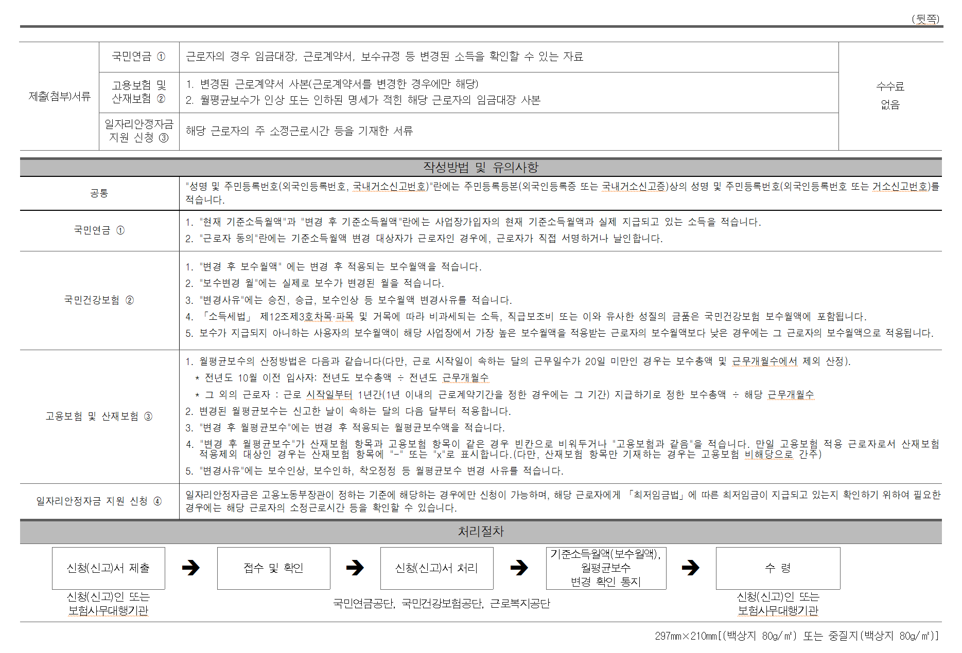

4대보험 사업장가입자 내용변경 신고서
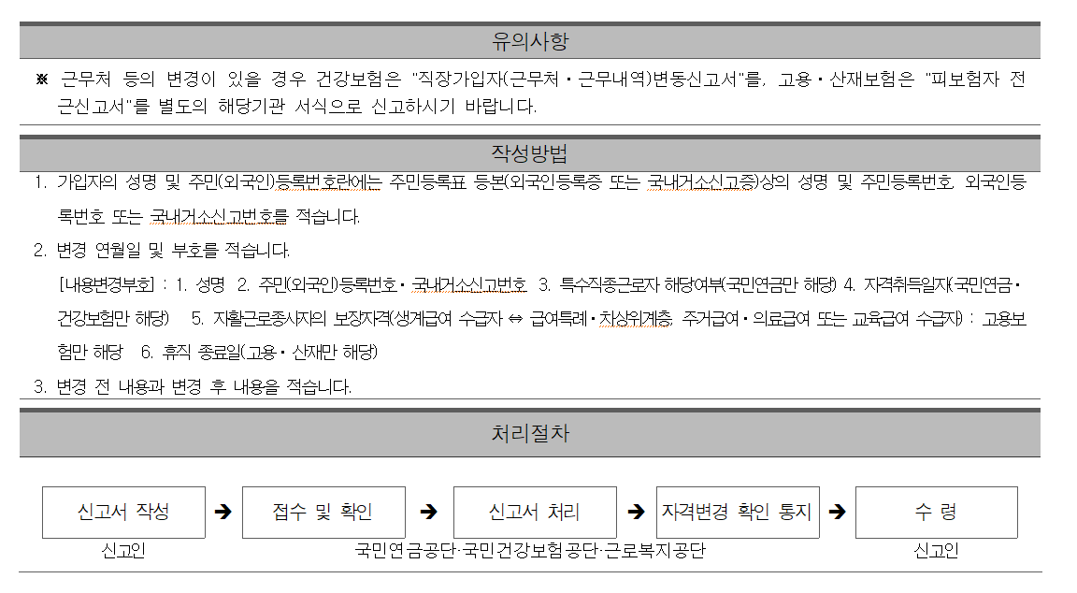
■ 국민연금법 시행규칙 [별지 제13호서식]
■ 고용보험법 시행규칙[별지 제19호서식] <개정 2018. 7. 11.>

 |  |  |  |  |  |  |  | 국민연금 | [ | √ | ] | 사업장가입자 내용변경 신고서 |  |  |  |  |  |  |  |  |  |  |  | [ | √ | ]
 |  |  |  |  |  |  |  | 건강보험 | [ | √ | ] | 직장가입자 내용변경 신고서 |  |  |  |  |  |  |  |  |  |  |  | [ | √ | ]
 |  |  |  |  |  |  |  | 고용보험 | [ |  | ] | 피보험자 내용변경 신고서 |  |  |  |  |  |  |  |  |  |  |  | [ | √ | ]
 |  |  |  |  |  |  |  | 산재보험 | [ |  | ] | 근로자 정보변경 신고서 |  |  |  |  |  |  |  |  |  |  |  | [ | √ | ]

※ 유의사항 및 작성방법은 뒷면을 참고하여 주시기 바라며, 색상이 어두운 란은 신고인이 적지 않습니다. |  |  |  |  |  |  |  |  |  |  |  |  |  |  |  |  |  |  |  |  |  |  | (앞면)

접수번호 |  |  |  |  | 접수일 |  |  |  |  |  |  |  |  |  |  |  |  |  | 처리기간 |  |  | 3일

사업장
 |  |  | 사업장관리번호 |  |  |  | 4742912345 |  |  |  |  |  | - | 0 |  | 명칭 |  | 선우한연어 천안두정점

 |  |  | 전화번호 |  |  |  | 070-7836-1641 |  |  |  |  |  |  |  |  | FAX번호 |  | 041-567-7996

 |  |  | 소재지 |  |  |  | 충청남도 천안시 서북구 오성로 103,6층 두정동
 |  |  |  |  |  |  | 우편번호( |  | 31106 |  |  | )

보험사무 |  |  | 번호 |  |  |  |  |  |  |  |  |  |  |  |  | 명칭
대행기관

하수급인 |  |  | ※ 건설공사 등의 미승인 하수급인의 경우만 해당함
관리번호

일련 번호 |  | 성 명 |  |  |  | 주민등록번호 |  |  |  |  |  | 변 경 내 용
 |  |  |  |  |  | (외국인등록번호· 국내거소신고번호) |  |  |  |  |  | 연월일 (YYYY.MM.DD) |  |  |  | 부 호 | 변경 전 |  |  |  | 변경 후
1 |  | 김국진 |  |  |  | 7407301234567 |  |  |  |  |  | 2018-06-01 |  |  |  | 기준소득월액 | 2,400,000 |  |  |  | 1,850,000 |  |  |  |  |  | 1. | 1.성명
2 |  | 강수지 |  |  |  | 8607142345678 |  |  |  |  |  | 2018-06-01 |  |  |  | 기준소득월액 | 2,400,000 |  |  |  | 1,850,000 |  |  |  |  |  | 2. | 2.주민등록번호
3 |  |  |  |  |  |  |  |  |  |  |  |  |  |  |  |  |  |  |  |  |  |  |  |  |  |  | 3. | 3.특수근로자해당여부 | <==(국민연금만 해당)
4 |  |  |  |  |  |  |  |  |  |  |  |  |  |  |  |  |  |  |  |  |  |  |  |  |  |  | 4. | 4.자격취득일자 | <==(국민연금·건강보험만 해당)
5 |  |  |  |  |  |  |  |  |  |  |  |  |  |  |  |  |  |  |  |  |  |  |  |  |  |  | 5. | 5.자활근로종사자의 보장자격 | <==(고용보험만 해당)
6 |  |  |  |  |  |  |  |  |  |  |  |  |  |  |  |  |  |  |  |  |  |  |  |  |  |  | 6. | 6.휴직종료일 | <==(고용·산재만만 해당)
7
8

건강보험증 수령지
 |  |  |  | [ |  | ] 사업장 주소지 |  |  |  |  | [ |  | ] 해당 직장가입자 주민등록표 등본의 주소지

 | 위와 같이 신고합니다.

 |  |  |  |  |  |  |  |  |  |  |  |  |  |  |  |  |  |  |  | 2021-07-12

 |  |  |  |  |  |  |  |  |  |  |  |  |  |  | 신고인(대표자) | 주황규 |  |  |  |  |  |  | (서명 또는 인)

 |  |  |  |  |  |  |  |  |  |  |  |  |  |  | [ ]보험사무대행기관 |  |  |  |  |  |  |  | (서명 또는 인)

국민연금공단 이사장 · 국민건강보험공단 이사장 · 근로복지공단 천안지역본부(지사)장

 |  |  |  |  |  |  |  |  |  |  |  |  |  |  |  |  |  |  |  |  |  |  | 210mm×297mm[백상지(80g/㎡) 또는 중질지(80g/㎡)]

